Sheet2
Tugas AI UTS Membuat 30 Soal (20 Teori dan 10 Perhitungan) => Kel 7

No | Soal | A | B | C | D | E | Jawabannya | Caranya
1 | sebanyak 6 kota dan jarak tempuh antar kota yang dihubungkan dengan sisi sudah diketahui kemudian akan dicari lintasan dengan jarak tempuh dengan bobot paling kecil yang harus dilalui oleh seorang salesman tersebut. Seorang salesman tersebut berangkat dari sebuah kota asal, kemudian menyinggahi setiap kota tepat satu kali dan kembali lagi ke kota asal keberangkatan dapat dilihat pada gambar dibawah ini. Panjang rute minimum yang dapat diraih mulai dari titik awal hingga titik goals yang akan diraih sebesar … | 17 | 15 | 13 | 11 | 9 | D | Graf dengan titik dan sisi Melalui buah titik dan buah sisi dengan kemungkinan lintasan sebanyak 3 lintasan maka lintasan pertama pada Gambar 2(a) diperoleh panjang lintasan dengan buah titik dan buah sisi, lintasan kedua pada Gambar 3.2 diperoleh panjang lintasan dengan buah titik dan buah sisi, dan lintasan ketiga pada Gambar 3.2 diperoleh panjang lintasan dengan buah titik dan buah sisi. Panjang rute yang didapat adalah sebagai berikut: a) Lintasan pertama = (abcda) atau (adcba) panjang lintasan 4 + 2 + 3 + 4 = 13 b) Lintasan kedua = (acdba) atau (abdca) atau panjang lintasan 2 + 3 + 3 + 4 = 12 c) Lintasan ketiga = (acbda) atau (adbca) atau panjang lintasan 2 + 2 + 3 + 4 = 11 Berdasarkan pencarian diatas dapat dihitung lintasan terpendek dengan mencari jarak tempuh antara lintasan-lintasan tersebut dan didapat lintasan dengan jarak tempuh bobot paling kecil terdapat pada lintasan ketiga yaitu atau dengan lintasan .2 + 2 + 3 + 4 = 11
2 | Diberikan uang senilai A. Tukar A dengan koin-koin uang yang ada. Berapa jumlah minimum koin yang diperlukan untuk penukaran tersebut? Contoh: tersedia koin-koin 1, 5, 10, dan 25 Uang senilai 32. jumlah minimum koin yang diperlukan untuk penukaran adalah … | 7 | 3 | 1 | 5 | 4 | E | Koin dapat ditukar dengan cara berikut: 32 = 1 + 1 + … + 1 (32 koin) 32 = 5 + 5 + 5 + 5 + 10 + 1 + 1 (7 koin) 32 = 10 + 10 + 10 + 1 + 1 (5 koin) … dan seterusnya Minimum: 32 = 25 + 5 + 1 + 1 (hanya 4 koin) Strategi greedy yang digunakan adalah: Pada setiap langkah, pilihlah koin dengan nilai sebesar mungkin dari himpunan koin yang tersisa dengan syarat (kendala) tidak melebihi nilai uang yang ditukarkan. Tinjau masalah menukarkan uang 32 dengan koin 1, 5, 10, dan 25: a) Langkah 1: pilih 1 buah koin 25 (Total = 25) b) Langkah 2: pilih 1 buah koin 5 (Total = 25 + 5 = 30) c) Langkah 3: pilih 2 buah koin 1 (Total = 25+5+1+1= 32) d) Solusi: Jumlah koin minimum = 4 (solusi optimal!)
3 | Sebuah kasir toko memiliki 3 pelanggan yang harus dilayani dengan urutan waktu pelayanan yaitu t1 =5, t2=10 dan t3=3 dan urutan pelayanan sebagai berikut seperti dibawah, manakah waktu yang paling optimal? | 38 | 31 | 43 | 34 | 29 | E | Caranya yaitu dengan mengurtkan pelayanan pelanggan dan waktu. Urutan T 1, 2, 3: 5 + (5 + 10) + (5 + 10 + 3 ) = 38 1, 3, 2: 5 + (5 + 3) + (5 + 3 + 10) = 31 2, 1, 3: 10 + (10 + 5) + (10 + 5 + 3) = 43 2, 3, 1: 10 + (10 + 3) + (10 + 3 + 5) = 41 3, 1, 2: 3 + (3 + 5) + (3 + 5 + 10) = 29 3, 2, 1: 3 + (3 + 10) + (3 + 10 + 5) = 34
4 | Sebuah kasir toko memiliki 3 pelanggan yang harus dilayani dengan urutan waktu pelayanan yaitu t1 =5, t2=10 dan t3=3 dan urutan pelayanan sebagai berikut seperti dibawah, manakah waktu yang paling tidak optimal? | 43 | 38 | 31 | 29 | 31 | A | Caranya yaitu dengan mengurtkan pelayanan pelanggan dan waktu. Urutan T 1, 2, 3: 5 + (5 + 10) + (5 + 10 + 3 ) = 38 1, 3, 2: 5 + (5 + 3) + (5 + 3 + 10) = 31 2, 1, 3: 10 + (10 + 5) + (10 + 5 + 3) = 43 2, 3, 1: 10 + (10 + 3) + (10 + 3 + 5) = 41 3, 1, 2: 3 + (3 + 5) + (3 + 5 + 10) = 29 3, 2, 1: 3 + (3 + 10) + (3 + 10 + 5) = 34
5 | Desimal 72 dikonversikan menjadi bilangan binner akan menjadi | 1110101 | 101010 | 1100111 | 1000101 | 1001000 | E | 72 : 2 = 36 sisa 0 36 : 2 = 18 sisa 0 18 : 2 = 9 sisa 0 9 : 2 = 4 sisa 1 4 : 2 = 2 sisa 0 2 : 2 = 1 sisa 0 1 : 2 = 0 sisa 1 Jadi, 7210 = 10010002
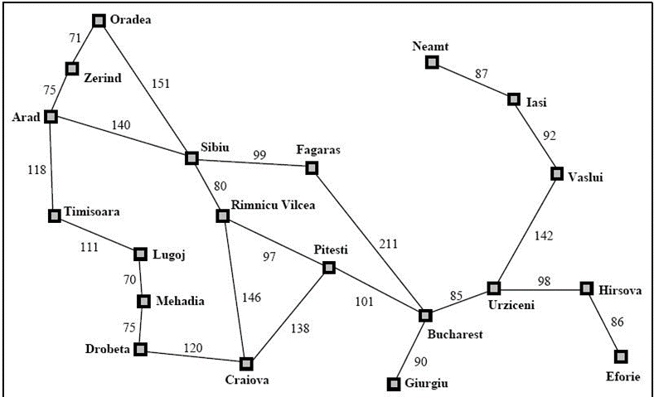
6 | menggunakan metode greedy berapa total berapa jarak dari urzieni ke sibiu | 289 | 339 | 349 | 544 | 363 | E | 85 + 101 + 97 + 80 = 363
7 | sebutkan kota yang dilalui jika ingin ke kota sibiu dari urzieni | urzieni – Bucharest – Pitesti – Craiova – rimmnicu vilcea – sibiu | urzieni – Bucharest – Fagras – sibiu | urzieni – Bucharest – Georgia – Craiova – rimmnicu vilcea – sibiu | urzieni – Bucharest – Pitesti – rimmnicu vilcea – sibiu | urzieni – Bucharest – Pitesti – Craiova – rimmnicu vilcea (tidak ditemukan karena terjadi loop infinite) | D
 | 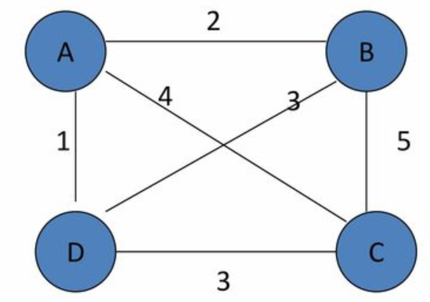
8 | Sebuah rute yng harus dilewati seorang sales dimana sales tersebut harus merlewati setiap kota tepat sekali.Terdapat 4 kota, dengan jarak masing-masing kota. AB=2, AC=4, AD=1, BC=5, BD=3, CD=3. Tujuannya adalah mencari jarak terpendek bagi sales untuk mengunjungi semua kota sekali. Berapa jarak terpendek bagi sales agar bisa mengunjungi semua kota? | 30 | 24 | 27 | 21 | 32 | B | Penyelesaian menggunakan generate-test adalah dengan membangkitkan solusi-solusi yang mungkin ada sesuai permasalahan yang dihadapi oleh sales tersebut.Kombinasi abjad sebagai solusi yang mungkin adalah n! = 4! = 4 x 3 x 2 x 1 = 24
2022-10-09 | 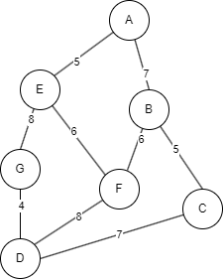
9 | Jika initial state berada pada node D dan goal state adalah A, tentukan rute yang dilalui dan path cost yang diperlukan jika metode yang digunakan adalah greedy search Nilai SLD pada setiap node: a-e : 7 a-b : 10 a-c : 13 a-d : 17 a-g : 15 a-f : 12 | D-F-B-A path cost : 8+6+7 = 21 | D-G-E-A path cost : 4+8+5 = 17 | D-C-B-A path cost : 7+5+7 = 19 | Operasi terjebak di dalam infinite loop | D-F-E-A path cost : 8+6+5 = 19 | E | D G(15) F(12) C(13) D-F E(7) B(10) D-F-E A(0) D-F-E-A path cost : 8+6+5 = 19
10 | Jika initial state berada pada node D dan goal state adalah A, tentukan rute yang dilalui dan path cost yang diperlukan jika metode yang digunakan adalah A* Nilai SLD pada setiap node: a-e : 7 a-b : 10 a-c : 13 a-d : 17 a-g : 15 a-f : 12 | D-C-B-A path cost : 7+5+7 = 19 | Operasi terjebak di dalam infinite loop | D-G-E-A path cost : 4+8+5 = 17 | D-F-E-A path cost : 8+6+5 = 19 | Semua Jawaban Salah | C | D(0) G(4+15=19) F(8+12=20) C(7+13=20) D(0)-G(4) D(8+17=25) E(12+7=19) D(0)-G(4)-E(12) G(20+15=35) A(17+0=17) D(0)-G(4)-E(12)-A(17) Path : D-G-E-A Cost : 17
11 | Jika seorang anak memiliki koin dengan nilai 5, 4, 3, 1. Kemudian ia ingin menukarnya dengan sebuah uang kertas yang setara dengan 7 koin. Bagaimana cara mengatasi permasalahan tersebut menggunakan solusi greedy? (petunjuk: local maximum) | 3 - 3 - 1 | 5 - 3 - 1 | 5 - 1 - 1 | 4 - 3 | 3 - 4 | E | Jawaban nya 5-1-1 karena yang diminta yaitu local maksimum, dimana cari nilai terbesar di deret nilai itu
12 | Konversikan bilangan desimal 100 ke dalam biner | 1100100 | 1010011 | 1101001 | 1011010 | 1101100 | A | 100/2 = 50, hasil bagi = 0 50/2 = 25, hasil bagi = 0 25/2 = 12, hasil bagi = 1 12/2 = 6, hasil bagi = 0 6/2 = 3, hasil bagi = 0 3/2 = 1, hasil bagi = 1 1/2 = 0, hasil bagi = 1

